暴力行為(参考1)
 | #REF! | #REF! | #REF! | #REF!
0 | 0 | 0 | 0 | 0
<参考１>学校内外における暴力行為発生件数の推移
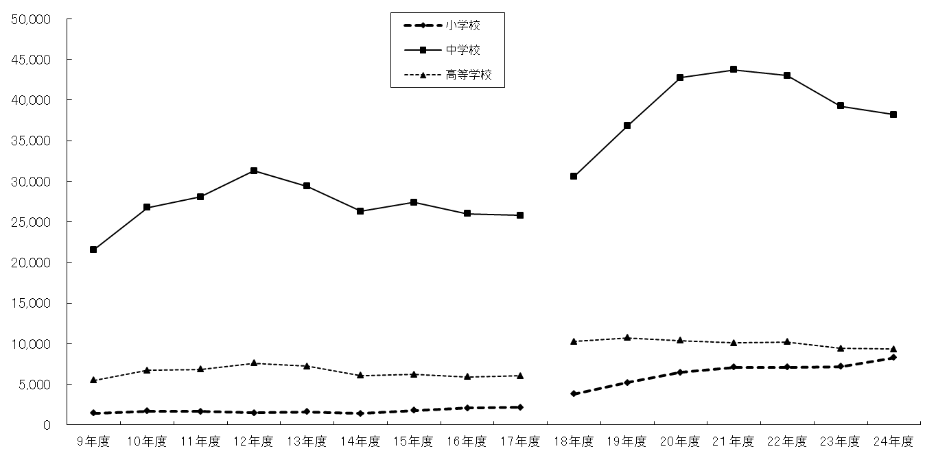

中学校

高校学校

小学校

 | 9年度 | 10年度 | 11年度 | 12年度 | 13年度 | 14年度 | 15年度 | 16年度 | 17年度 | 18年度 | 19年度 | 20年度 | 2１年度 | 22年度 | 23年度 | 24年度
小学校 | 1,432 | 1,706 | 1,668 | 1,483 | 1,630 | 1,393 | 1,777 | 2,100 | 2,176 | 3,803 | 5,214 | 6,484 | 7,115 | 7,092 | 7,175 | 8,296
中学校 | 21,585 | 26,783 | 28,077 | 31,285 | 29,388 | 26,295 | 27,414 | 25,984 | 25,796 | 30,564 | 36,803 | 42,754 | 43,715 | 42,987 | 39,251 | 38,218
高等学校 | 5,509 | 6,743 | 6,833 | 7,606 | 7,213 | 6,077 | 6,201 | 5,938 | 6,046 | 10,254 | 10,739 | 10,380 | 10,085 | 10,226 | 9,431 | 9,323
合計 | 28,526 | 35,232 | 36,578 | 40,374 | 38,231 | 33,765 | 35,392 | 34,022 | 34,018 | 44,621 | 52,756 | 59,618 | 60,915 | 60,305 | 55,857 | 55,837

（注１）平成９年度からは公立小・中・高等学校を対象として、学校外の暴力行為についても調査。
（注２）平成１８年度からは国私立学校も調査。また、中学校には中等教育学校前期課程を含める。

